73 図書館数（人口100万人当たり）
73 図書館数（人口100万人当たり）

 | 時点 2021(R3)年10月1日（３～４年毎）
 | 単位 館 |  |  |  |  |  |  |  | 偏差値 |  | 41.0
順位 |  | 都道府県名 |  | 数 値 |  |  | 順位 | 都道府県名 |  | 数 値

 |  | 0 | 全 国 |  | 27.0 | 0.0 | 23 | 0 | 香 川 |  | 31.8
1 |  | 0 | 山 梨 |  | 65.8 | 0.0 | 25 | 0 | 広 島 |  | 30.9
2 |  | 0 | 島 根 |  | 61.7 | 0.0 | 26 | 0 | 長 崎 |  | 30.8
3 |  | 0 | 長 野 |  | 59.0 | 0.0 | 27 | 0 | 熊 本 |  | 30.1
4 |  | 0 | 高 知 |  | 58.5 | 0.0 | 28 | 0 | 大 分 |  | 29.6
5 |  | 0 | 富 山 |  | 54.6 | 0.0 | 29 | 0 | 和歌山 |  | 29.5
5 |  | 0 | 鳥 取 |  | 54.6 | 0.0 | 30 | 0 | 群 馬 |  | 29.1
7 |  | 0 | 秋 田 |  | 51.9 | 0.0 | 31 | 0 | 青 森 |  | 28.7
8 |  | 0 | 福 井 |  | 48.7 | 0.0 | 32 | 0 | 栃 木 |  | 28.6
9 |  | 0 | 山 口 |  | 41.4 | 0.0 | 32 | 0 | 東 京 |  | 28.6
10 |  | 0 | 徳 島 |  | 40.7 | 0.0 | 34 | 0 | 三 重 |  | 26.8
11 |  | 0 | 鹿児島 |  | 40.0 | 0.0 | 35 | 0 | 静 岡 |  | 26.6
12 |  | 0 | 岩 手 |  | 39.3 | 0.0 | 35 | 0 | 京 都 |  | 26.6
13 |  | 0 | 福 島 |  | 39.2 | 0.0 | 35 | 0 | 沖 縄 |  | 26.6
14 |  | 0 | 佐 賀 |  | 38.5 | 0.0 | 38 | 0 | 奈 良 |  | 25.1
15 |  | 0 | 山 形 |  | 37.9 | 0.0 | 39 | 0 | 埼 玉 |  | 23.7
16 |  | 0 | 岡 山 |  | 37.3 | 0.0 | 40 | 0 | 茨 城 |  | 23.5
17 |  | 0 | 岐 阜 |  | 36.7 | 0.0 | 41 | ◎ | 千 葉 |  | 22.9
18 |  | 0 | 石 川 |  | 36.4 | 0.0 | 42 | 0 | 福 岡 |  | 22.2
19 |  | 0 | 新 潟 |  | 36.3 | 0.0 | 43 | 0 | 兵 庫 |  | 19.7
20 |  | 0 | 滋 賀 |  | 36.1 | 0.0 | 44 | 0 | 大 阪 |  | 17.6
21 |  | 0 | 愛 媛 |  | 33.3 | 0.0 | 45 | 0 | 宮 城 |  | 15.3
22 |  | 0 | 宮 崎 |  | 32.0 | 0.0 | 46 | 0 | 愛 知 |  | 12.9
23 |  | 0 | 北海道 |  | 31.8 | 0.0 | 47 | 0 | 神奈川 |  | 9.2
図書館数 （人口100万人当たり）
北海道 | 31.8
青 森 | 28.7
岩 手 | 39.3
宮 城 | 15.3
秋 田 | 51.9
山 形 | 37.9
福 島 | 39.2
茨 城 | 23.5
栃 木 | 28.6
群 馬 | 29.1
埼 玉 | 23.7
千 葉 | 22.9
東 京 | 28.6
神奈川 | 9.2
新 潟 | 36.3
富 山 | 54.6
石 川 | 36.4
福 井 | 48.7
山 梨 | 65.8
長 野 | 59
岐 阜 | 36.7
静 岡 | 26.6
愛 知 | 12.9
三 重 | 26.8
滋 賀 | 36.1
京 都 | 26.6
大 阪 | 17.6
兵 庫 | 19.7
奈 良 | 25.1
和歌山 | 29.5
鳥 取 | 54.6
島 根 | 61.7
岡 山 | 37.3
広 島 | 30.9
山 口 | 41.4
徳 島 | 40.7
香 川 | 31.8
愛 媛 | 33.3
高 知 | 58.5
福 岡 | 22.2
佐 賀 | 38.5
長 崎 | 30.8
熊 本 | 30.1
大 分 | 29.6
宮 崎 | 32
鹿児島 | 40
沖 縄 | 26.6

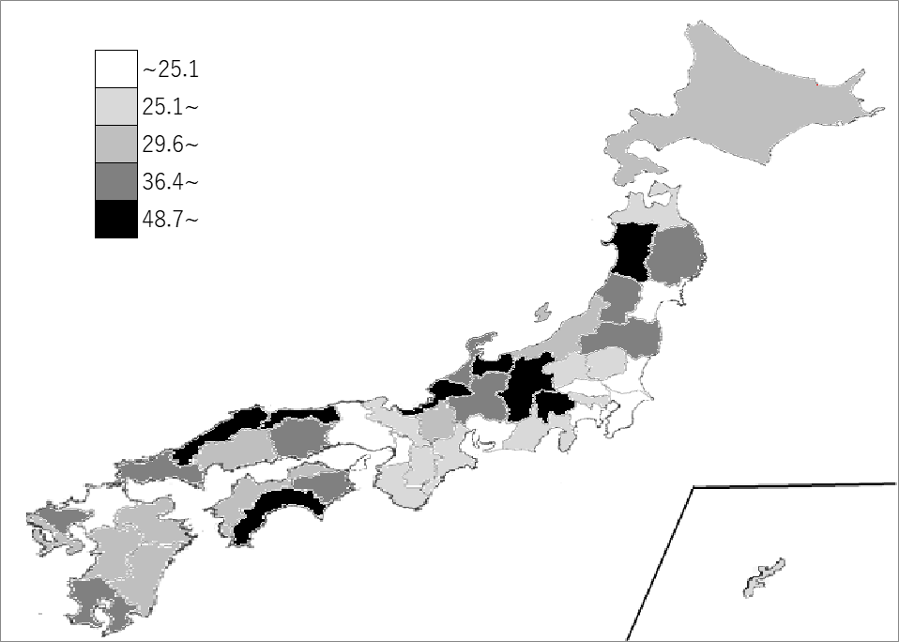
千葉県の推移
平成20年 | 21.7 | 38
平成23年 | 22.5 | 39
平成27年 | 23 | 40
平成30年 | 23 | 40
令和3年 | 22.9 | 41

《備 考》 ・資料出所 総務省統計局「社会生活統計指標」 ・参 考 千葉県の図書館数は、144館で5位。全国は、3,394館。 注）ここでいう図書館とは、国立図書館を除く公共図書館であり、分館も１館として 計上しています。

